2020_data
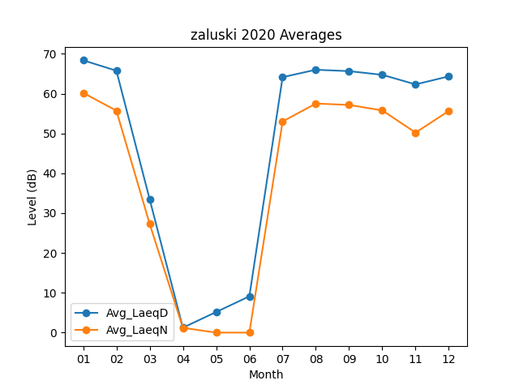
Month | Avg_LaeqD | Avg_LaeqN
01 | 68.367741935 | 60.193548387
02 | 65.755172414 | 55.724137931
03 | 33.490322581 | 27.316129032
04 | 1.2333333333 | 1.2
05 | 5.164516129 | 0
06 | 9.1066666667 | 0
07 | 64.132258065 | 53.009677419
08 | 65.996774194 | 57.509677419
09 | 65.643333333 | 57.16
10 | 64.719354839 | 55.783870968
11 | 62.316666667 | 50.21
12 | 64.335483871 | 55.65483871

